Allegato 2
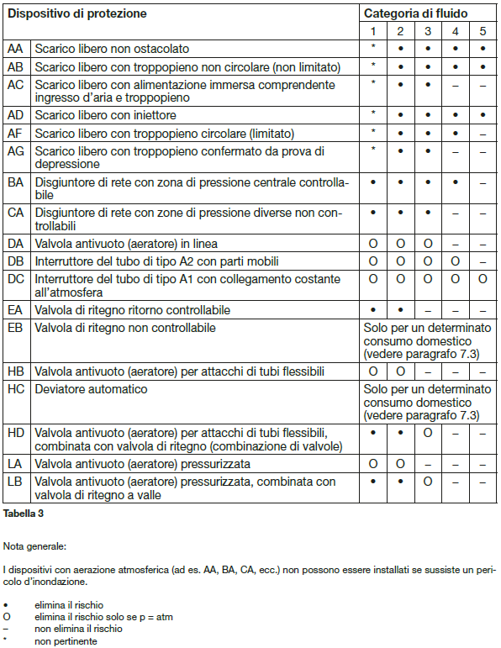
Servizio approvvigionamento acqua potabile del Comune di Brissago

Allegato 2 - Dispositivi di protezione contro i riflussi d'acqua

Vedi Direttiva W3/C1 SVGW

Utilizzo | Dichiarare la presenza | Sigla dispositivo di protezione
Dopo contatore: Acqua calda sanitaria: |  | EA
Impianto riscaldamento senza additivi: Irrigazione goccia a goccia: |  | CA
Impianto: irrigazione, chimico, autolavaggio, disinfezione, raffreddamento, dentista: |  | BA
Piscina, impianto per utilizzo acqua piovana, abbeveramento animali, doccette WC e bidet: |  | AB
Altro:

Matrice di protezione per i dispositivi e le relative categorie di fluido secondo la Direttiva W3/C1 SVGW

